Sheet1
画面設計 |  |  |  | 論理名称 | サイト記事画面 | システムID | rewrite | 作成日 | 2016-08-05
 |  |  |  | 物理名称 | article.jsp | システム名称 | リライト | 作成者 | 古長 三四郎
 |  |  |  | 備考

レイアウト

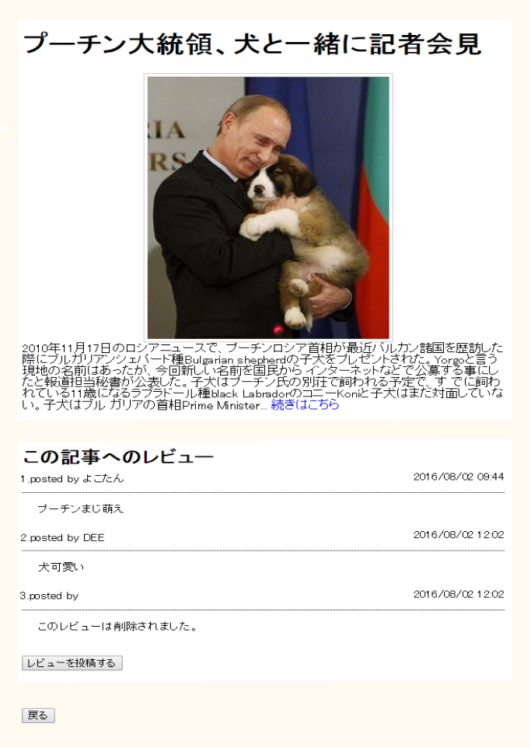

 | 【機能・役割】
 | ＜役割＞
 |  | ・ | 外部サイトの情報を簡潔にまとめた記事を表示する。
 |  | ・ | 記事に関してのレビューを表示する。

 | ＜機能＞
 |  | ・ | 「続きはこちら」を押下し、外部サイトに遷移する。
 |  | ・ | 「レビューを投稿する」リンクを押下し、モーダルウインドウにてレビュー投稿画面を表示する。
 |  | ・ | レビューを投稿する場合、DBに情報を登録する機能を提供する。
 |  | ・ | [戻る]リンクを押下し、ヒストリーバックで遷移する。

 | 【遷移元・遷移先】

 |  | ＜遷移元＞
 |  |  | メイン画面
 |  |  | ジャンルセレクト画面

 |  | ＜遷移先＞
 |  |  | 外部サイト

